프로젝터 (3)
견 적 서

강원대학교 |  | 귀하
전화 :
팩스 :
담당 :

아래와 같이 견적합니다.

견 적 합 계 : | ₩2,090,000
견 적 일 자 : | 2015-04-28
결 재 조 건 :

품 명 | 규 격 | 수 량 | 단 가 | 금 액 | 세 액 | 합 계 액
 |  |  |  | - | - | -
프로젝터 | 캐논 GL-450W | 1 | 2,000,000 | 2,000,000 | 200,000 | 2,200,000
 | 밝기 5000 안시루멘 |  |  | - | - | -
 | 키스톤 보정 및 줌기능 탑재 |  |  | - | - | -
 | WXGA 해상도 (1280 x 800) |  |  | - | - | -
 | 물품식별 번호 22759218 |  |  | - | - | -
 |  |  |  | - | - | -
 | 프로모션 할인 | -1 | 100,000 | -100,000 | -10,000 | -110,000
 |  |  |  | - | - | -
 | 설치비 |  | 200,000 | - | - | -
 |  |  |  | - | - | -
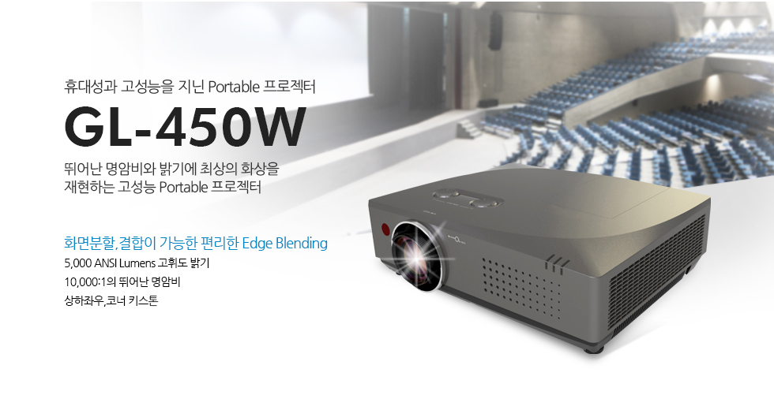
 |  |  |  | - | - | -
 |  |  |  | - | - | -
 |  |  |  | - | - | -
 |  |  |  | - | - | -
 |  |  |  | - | - | -
 |  |  |  | - | - | -
 |  |  |  | - | - | -
 |  |  |  | - | - | -
 |  |  |  | - | - | -
 |  |  |  | - | - | -
 |  |  |  | - | - | -
 |  |  |  | - | - | -
 |  |  |  | - | - | -
 |  |  |  | - | - | -
 |  |  |  | - | - | -
 |  |  |  | - | - | -
 |  |  |  | - | - | -
 |  |  |  | - | - | -
* 결제계좌 : 신한 110-138-600484 씨-넷 |  |  | 합 계 | 합 계 | 190,000 | 2,090,000
* 견적담당 : | 조규장(010-2910-7760)
* REMARK

프로젝터
견 적 서

강원대학교 |  | 귀하
전화 :
팩스 :
담당 :

아래와 같이 견적합니다.

견 적 합 계 : | ₩2,100,000
견 적 일 자 : | 2015-04-28
결 재 조 건 :

품 명 | 규 격 | 수 량 | 단 가 | 금 액 | 세 액 | 합 계 액
 |  |  |  | - | - | -
프로젝터 | 엡손 EB-1970W | 1 | 1,909,091 | 1,909,091 | 190,909 | 2,100,000
 | 밝기 5000 안시루멘 |  |  | - | - | -
 | 키스톤 보정 및 줌기능 탑재 |  |  | - | - | -
 | WXGA 해상도 (1280 x 800) |  |  | - | - | -
 | 물품식별 번호 22776876 |  |  | - | - | -
 |  |  |  | - | - | -
 | 설치비 |  | 200,000 | - | - | -
 |  |  |  | - | - | -
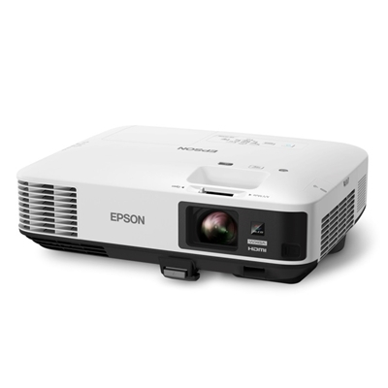
 |  |  |  | - | - | -
 |  |  |  | - | - | -
 |  |  |  | - | - | -
 |  |  |  | - | - | -
 |  |  |  | - | - | -
 |  |  |  | - | - | -
 |  |  |  | - | - | -
 |  |  |  | - | - | -
 |  |  |  | - | - | -
 |  |  |  | - | - | -
 |  |  |  | - | - | -
 |  |  |  | - | - | -
 |  |  |  | - | - | -
 |  |  |  | - | - | -
 |  |  |  | - | - | -
 |  |  |  | - | - | -
 |  |  |  | - | - | -
 |  |  |  | - | - | -
 |  |  |  | - | - | -
 |  |  |  | - | - | -
* 결제계좌 : 신한 110-138-600484 씨-넷 |  |  | 합 계 | 합 계 | 190,909 | 2,100,000
* 견적담당 : | 조규장(010-2910-7760)
* REMARK

